QR0602-3 크린룸 파티클Check Sheet
Clean Room Particle Check Sheet

◆ 측정자 : |  | ◆ 측정일 : 20 년 월 일

B
Clean Room Lay-out | 명칭 | Class | 위치 |  | 측정값 ( ft3 ) | 평균
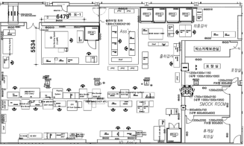 | IO라인 | 10,000 | A | ⓛ
 |  |  |  | ②
⑩
 |  |  |  | ③
 |  |  |  | ④
①
⑤
⑦
 |  |  |  | ⑤
⑨
C
 | CMOS 라인 | 10,000 | B | ⓛ
포장실
 |  |  |  | ②
CMOS 라인
 |  |  |  | ③
②
③
④
⑥
⑧
①
②
 |  |  |  | ④
A
 |  |  |  | ⑤
 |  |  |  | ⑥
 |  |  |  | ⑦
IO 라인
①
③
②
④
⑤
 |  |  |  | ⑧
 |  |  |  | ⑨
 |  |  |  | ⑩
 | 포장실 | 100,000 | C | ⓛ
 |  |  |  | ②

<측정 방법>
1. Room의 측정 Point를 선정하여 월 1회 정기적으로 측정한다
2. 측정 Point당 3회 측정 / 기록하고, 평균값을 산출한다
3. 측정 높이는 제품의 handling하는 높이(1m±0.2m)에서 측정한다
4. 측정 시트 관리는 담당자 작성하여 관련 파트장 최종 승인후 보관한다
5. 각 룸별 기준치 이상시 각 파트장에게 즉각 보고 한다

< Particle 기준 [ 0.5㎛ ] >

< Light House Setting 기준 >
1. Sampling 흡입량 : 0.1ft3/min(2.83ℓ/min)
2. Sampling 시간 : 1분
※ 계측기 측정 값의 10배 측정

